对账
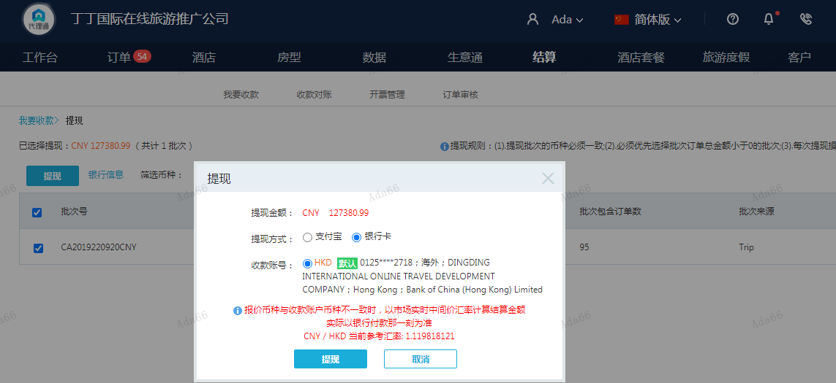
订单号 | 入住日期 | 离店日期 | 应收 |  |  |  | ，
18093253940 | 2022-09-16 | 2022-09-17 | 417 | 567.00 | 2586148 | -150 | ，2586148 | 直采 | 本期扣款150元

 |  |  | 127380.99

A220920100532481 |  |  | 116802 | 130797
A220920100709481 |  |  | 10578.99 | 11846.54
CNY / HKD 当前参考汇率: 1.119818121 |  |  | 127380.99 | 142643.54
总计： 127380.99 CNY/ 142643.54 HKD

